Баг-репорты
ID | Название БР | Приоритет | Статус | Предусловия | Шаги воспроизведения | Ожидаемый результат | Фактический результат | Окружение | Вложения | Дополнительно
Тестирование верстки
БР-1 | При наведении на кнопку Статус заказа текст кнопки изменяется на более светлый | Желательный | Открыт | Открыть тестовый стенд https://f834323b-ce03-4846-8728-736f583a4de8.serverhub.praktikum-services.ru/ | 1. Нажать кнопку Статус заказа 2. В открывшееся поле ввести номер существующего заказа и нажать Enter | При наведении курсора на кнопку Статус заказа цвет фона и текст кнопки не изменяется | При наведении курсора на кнопку Статус заказа цвет текста кнопки изменяется на более светлый | Яндекс.Браузер версия 24.12.1.714 (64-bit) 1280x720 и 1920x1080 Google Chrome Версия 131.0.6778.140 1280x720 и 1920x1080
БР-2 | При нажатии кнопку Статус заказа она заменяется на поле ввода номера заказа и кнопку Go! | Желательный | Открыт | Открыть тестовый стенд https://f834323b-ce03-4846-8728-736f583a4de8.serverhub.praktikum-services.ru/ | 1. Нажать на кнопку Статус заказа | При нажатии срабатывает анимация кнопки заказать и статус заказа заменяется на поле ввода номера заказа | При нажатии срабатывает анимация кнопки заказать и статус заказа заменяется на поле ввода номера заказа и кнопка Go! | Яндекс.Браузер версия 24.12.1.714 (64-bit) 1280x720 и 1920x1080 Google Chrome Версия 131.0.6778.140 1280x720 и 1920x1080
БР-3 | Цвет фона поля Номер заказа - белый | Желательный | Открыт | Открыть тестовый стенд https://f834323b-ce03-4846-8728-736f583a4de8.serverhub.praktikum-services.ru/ | 1. Нажать на кнопку Статус заказа | Цвет фона поля - белый | Цвет фона поля - Желтый | Google Chrome Версия 131.0.6778.140 1280x720 и 1920x1080
БР-4 | Плейсхолдер поля Номер заказа содержит текст Введите номер заказа | Желательный | Открыт | Открыть тестовый стенд https://f834323b-ce03-4846-8728-736f583a4de8.serverhub.praktikum-services.ru/ | 1. Нажать на кнопку Статус заказа | Плейсхолдер Номер заказа | Плейсхолдер Введите номер заказа | Яндекс.Браузер версия 24.12.1.714 (64-bit) 1280x720 и 1920x1080 Google Chrome Версия 131.0.6778.140 1280x720 и 1920x1080
БР-5 | Широкий отступ между блок с информацией о заказе и цепочкой статусов на странице Статус заказов | Желательный | Открыт | Открыть тестовый стенд https://f834323b-ce03-4846-8728-736f583a4de8.serverhub.praktikum-services.ru/ | 1. Нажать кнопку Статус заказа 2. В открывшееся поле ввести номер существующего заказа и нажать Enter | Отступ между блок с информацией о заказе и цепочкой статусов на странице Статус заказов | Широкий отступ(не соответствует макету) между блок с информацией о заказе и цепочкой статусов на странице Статус заказов | Яндекс.Браузер версия 24.12.1.714 (64-bit) 1920x1080 Google Chrome Версия 131.0.6778.140 1920x1080 | 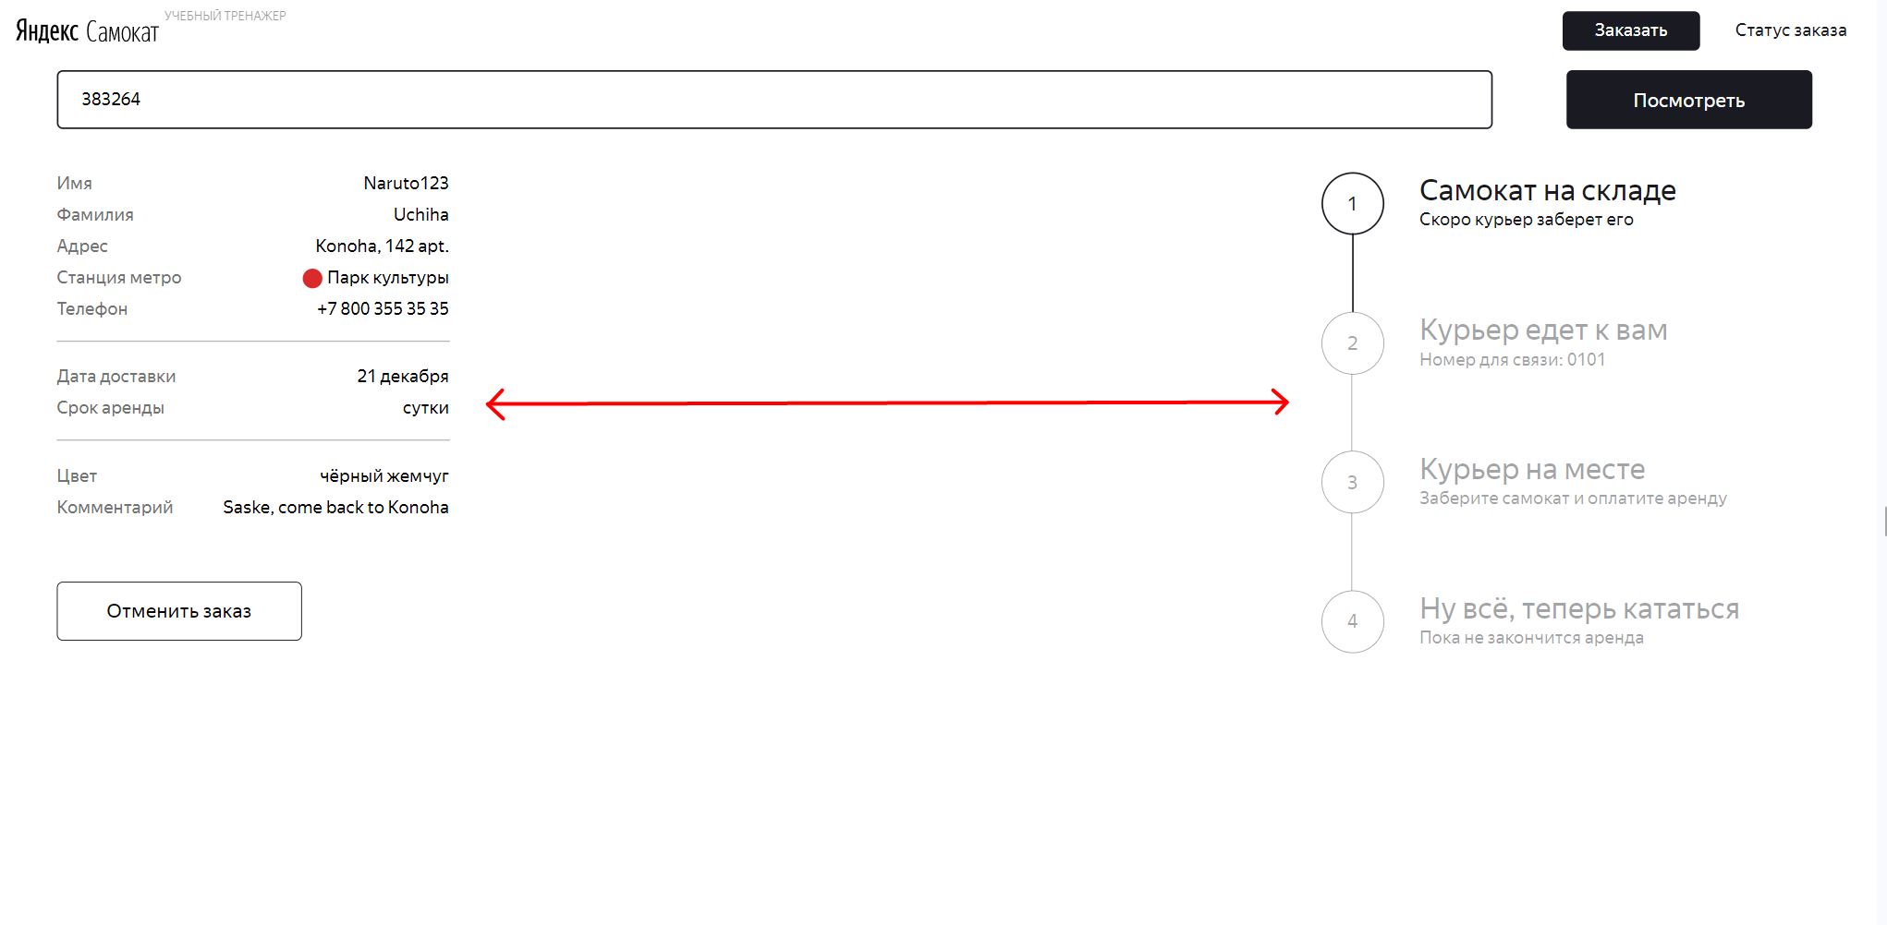
БР-6 | В шапке страницы Статус заказа присутствует кнопка Статус заказа | Стандартный | Открыт | Открыть тестовый стенд https://f834323b-ce03-4846-8728-736f583a4de8.serverhub.praktikum-services.ru/ | 1. Нажать кнопку Статус заказа 2. В открывшееся поле ввести номер существующего заказа и нажать Enter | В шапке экрана располагается надпись Яндекс.Самокат Учебный тренажер, кнопка Заказать | В шапке экрана располагается надпись Яндекс.Самокат Учебный тренажер, кнопки Заказать и Статус заказа | Яндекс.Браузер 24.12.1.714 (64-bit) разрешение 1280x720 и 1920x1080
БР-7 | Неверная текст надписи УЧЕБНЫЙ ТРЕНАЖЁР на странице Статус заказа | Желательный | Открыт | Открыть тестовый стенд https://f834323b-ce03-4846-8728-736f583a4de8.serverhub.praktikum-services.ru/ | 1. Нажать кнопку Статус заказа 2. В открывшееся поле ввести номер существующего заказа и нажать Enter | Текст Яндекс Самокат УЧЕБНЫЙ ТРЕНАЖЁР | Текст Яндекс Самокат УЧЕБНЫЙ ТРЕНАЖЕР | Яндекс.Браузер версия 24.12.1.714 (64-bit) 1280x720 и 1920x1080 Google Chrome Версия 131.0.6778.140 1280x720 и 1920x1080
БР-8 | При активном статусе Курьер {имя курьера} едет к вам перепутаны слова Яндекс и Самокат в шапке страницы статус заказа | Стандартный | Открыт | Открыть тестовый стенд https://f834323b-ce03-4846-8728-736f583a4de8.serverhub.praktikum-services.ru/ | 1. Нажать кнопку Статус заказа 2. В открывшееся поле ввести номер существующего заказа и нажать Enter 3. Курьер принял заказ | Текст Яндекс Самокат УЧЕБНЫЙ ТРЕНАЖЁР | Текст СамокатЯндекс УЧЕБНЫЙ ТРЕНАЖЁР | Яндекс.Браузер версия 24.12.1.714 (64-bit) 1280x720 и 1920x1080 Google Chrome Версия 131.0.6778.140 1280x720 и 1920x1080
БР-9 | Отступ введенного текста в поле ввода номера заказа меньше | Желательный | Открыт | Открыть тестовый стенд https://f834323b-ce03-4846-8728-736f583a4de8.serverhub.praktikum-services.ru/ | 1. Нажать кнопку Статус заказа 2. В открывшееся поле ввести номер существующего заказа и нажать Enter | Выравнен введенный текст по левому краю формы с отступом (на макете отступ соответствует примерно 1,5 символов) | Выравнен введенный текст по левому краю формы с отступом (отступ примерно 1 символов от границы формы) | Яндекс.Браузер версия 24.12.1.714 (64-bit) 1280x720 Google Chrome Версия 131.0.6778.140 1280x720
БР-10 | Кнопка Заказать смещена относительно кнопки Посмотреть на странице Статус заказа | Желательный | Открыт | Открыть тестовый стенд https://f834323b-ce03-4846-8728-736f583a4de8.serverhub.praktikum-services.ru/ | 1. Нажать кнопку Статус заказа 2. В открывшееся поле ввести номер существующего заказа и нажать Enter | Расположена справа от поля Номер заказа, под кнопкой заказать | Расположена справа от поля Номер заказа, под кнопкой заказать со смещением | Яндекс.Браузер 24.12.1.714 (64-bit) разрешение 1280x720 и 1920x1080
БР-11 | Смещен бок инфо о заказе на странице статус заказа | Желательный | Открыт | Открыть тестовый стенд https://f834323b-ce03-4846-8728-736f583a4de8.serverhub.praktikum-services.ru/ | 1. Нажать кнопку Статус заказа 2. В открывшееся поле ввести номер существующего заказа и нажать Enter | Выравнивание блока по левому краю страницы | Блок смещен влево относительно поля ввода номера заказа | Яндекс.Браузер версия 24.12.1.714 (64-bit) 1280x720 и 1920x1080 Google Chrome Версия 131.0.6778.140 1280x720 и 1920x1080
БР-12 | Значение Адреса не умещающееся на 1 строке не переносится на другую на странице Статус заказа | Желательный | Открыт | Открыть тестовый стенд https://f834323b-ce03-4846-8728-736f583a4de8.serverhub.praktikum-services.ru/ | 1. На главной странице нажать на кнопку Статус заказа 2. При оформлении заказа ввести в поле Адрес значение на 40 символов 3. Ввести в поле Статус заказа номер данного заказа | Значение Адреса не умещающееся на 1 строке переносится на другую строку на странице Статус заказа | Значение Адреса не умещающееся на 1 строке не переносится на другую на странице Статус заказа | Яндекс.Браузер версия 24.12.1.714 (64-bit) 1280x720 и 1920x1080 Google Chrome Версия 131.0.6778.140 1280x720 и 1920x1080
БР-13 | Неверный отступ между кругом и названием станции на странице статус заказа | Желательный | Открыт | Открыть тестовый стенд https://f834323b-ce03-4846-8728-736f583a4de8.serverhub.praktikum-services.ru/ | 1. Нажать кнопку Статус заказа 2. В открывшееся поле ввести номер существующего заказа и нажать Enter | Круг с цветом ветки метро и (данные станция метро из заказа) с отступом примерно в 1,5 символа | Круг с цветом ветки метро и (данные станция метро из заказа) с отступом примерно в 1 символ | Яндекс.Браузер версия 24.12.1.714 (64-bit) 1280x720 и 1920x1080 Google Chrome Версия 131.0.6778.140 1280x720 и 1920x1080
БР-14 | Неверное название поля Когда привезем на странице Статус заказа | Желательный | Открыт | Открыть тестовый стенд https://f834323b-ce03-4846-8728-736f583a4de8.serverhub.praktikum-services.ru/ | 1. Нажать кнопку Статус заказа 2. В открывшееся поле ввести номер существующего заказа и нажать Enter | Заголовок Когда привезем | Заголовок Дата доставки | Яндекс.Браузер версия 24.12.1.714 (64-bit) 1280x720 и 1920x1080 Google Chrome Версия 131.0.6778.140 1280x720 и 1920x1080
БР-15 | Галочка отработанного статуса не соответствует макету на странице Статус заказа | Желательный | Открыт | Открыть тестовый стенд https://f834323b-ce03-4846-8728-736f583a4de8.serverhub.praktikum-services.ru/ | 1. Нажать кнопку Статус заказа 2. В открывшееся поле ввести номер существующего заказа и нажать Enter | Галочка состоит из ровных линий | Галочка с изогнутыми линиями | Яндекс.Браузер версия 24.12.1.714 (64-bit) 1280x720 и 1920x1080 Google Chrome Версия 131.0.6778.140 1280x720 и 1920x1080
БР-16 | При переходе статуса заказа в работу кнопка Отменить заказ пропадает на странице Статус заказа | Стандартный | Открыт | Открыть тестовый стенд https://f834323b-ce03-4846-8728-736f583a4de8.serverhub.praktikum-services.ru/ | 1. Нажать кнопку Статус заказа 2. В открывшееся поле ввести номер существующего заказа и нажать Enter 3. Через приложения для курьера принимаем заказ | Кнопка Отменить в веб приложении становится неактивна | Кнопка Отменить в веб приложении пропадает | Яндекс.Браузер версия 24.12.1.714 (64-bit) 1280x720 и 1920x1080 Google Chrome Версия 131.0.6778.140 1280x720 и 1920x1080 | 
БР-17 | Модальное окно Заказ отменен шириной во всю страницу Статус заказа | Желательный | Открыт | Открыть тестовый стенд https://f834323b-ce03-4846-8728-736f583a4de8.serverhub.praktikum-services.ru/ | 1. Нажать кнопку Статус заказа 2. В открывшееся поле ввести номер существующего заказа и нажать Enter 3. Нажать кнопку отменить заказ 4. Нажать кнопку Отметить в модальном окне Отменить заказ | Модальное окно Заказ отменен расположение по центру страницы | Модальное окно Заказ отменен расположение по центру страницы по всю ширину страницу | Яндекс.Браузер версия 24.12.1.714 (64-bit) 1280x720 Google Chrome Версия 131.0.6778.140 1280x720 | 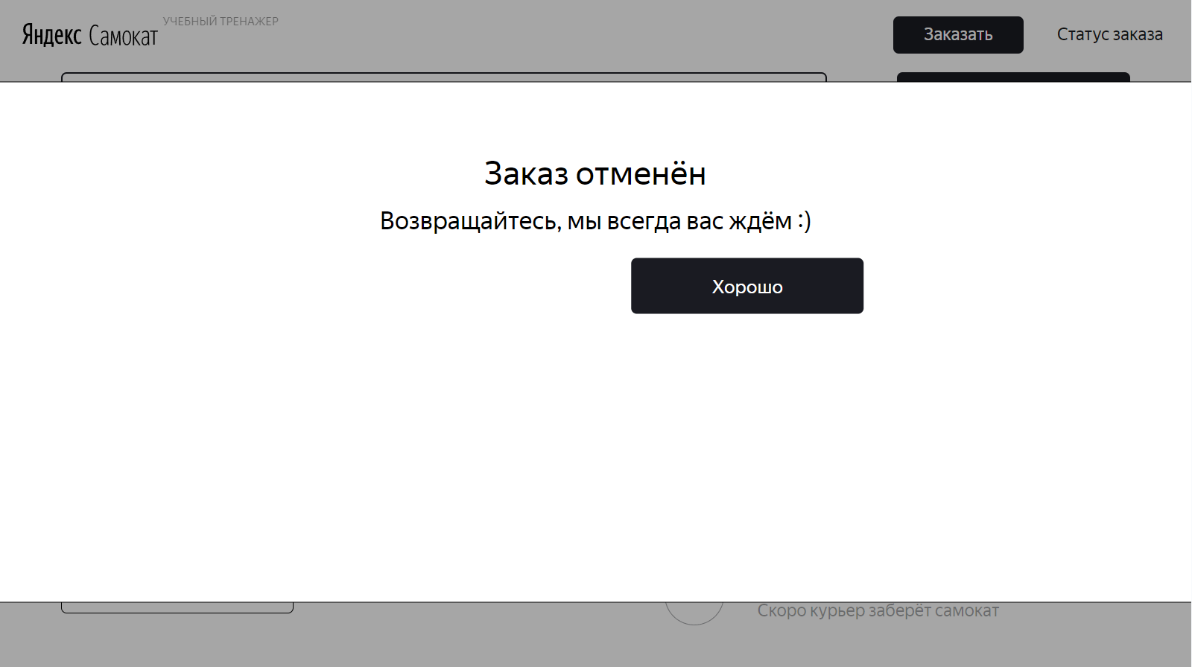
БР-18 | На картинке на экране такого заказа нет на странице Статус заказа отсутствуют дорога | Желательный | Открыт | Открыть тестовый стенд https://f834323b-ce03-4846-8728-736f583a4de8.serverhub.praktikum-services.ru/ | 1. Нажать кнопку Статус заказа 2. В открывшееся поле ввести номер существующего заказа и нажать Enter | Картинка сломаного самоката на дороге с заголовком и подзаголовком | Картинка сломаного самоката БЕЗ дороги с заголовком и подзаголовком | Яндекс.Браузер версия 24.12.1.714 (64-bit) 1280x720 и 1920x1080 Google Chrome Версия 131.0.6778.140 1280x720 и 1920x1080 | 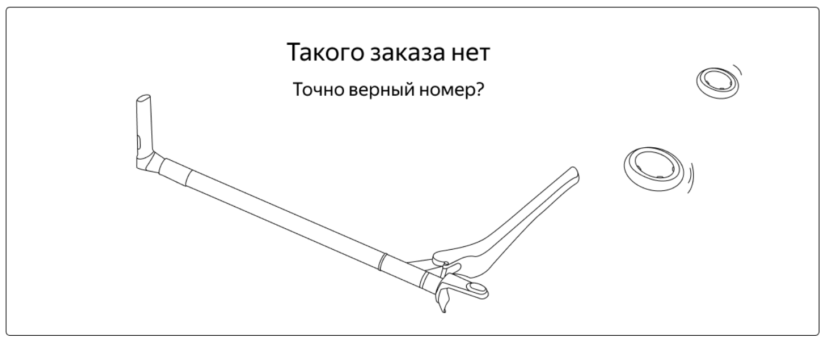
БР-19 | При введении валидного номера заказа нажатие на Enter не происходит переход на страницу Статус заказа | Желательный | Открыт | Открыть тестовый стенд https://f834323b-ce03-4846-8728-736f583a4de8.serverhub.praktikum-services.ru/ | 1. На главной странице нажать на кнопку Статус заказа 2. Ввести в поле номер существующего заказа | При введении валидного номера заказа нажатие на Enter происходит переход на страницу Статус заказа | При введении валидного номера заказа нажатие на Enter не происходит переход на страницу Статус заказа | Яндекс.Браузер версия 24.12.1.714 (64-bit) 1280x720 и 1920x1080 Google Chrome Версия 131.0.6778.140 1280x720 и 1920x1080
БР-20 | Неверное значение поля Когда привезем на странице Статус заказа | Критический | Открыт | Открыть тестовый стенд https://f834323b-ce03-4846-8728-736f583a4de8.serverhub.praktikum-services.ru/ | 1. Нажать кнопку Статус заказа 2. В открывшееся поле ввести номер существующего заказа и нажать Enter | Значение поля Когда привезем соответствует данным из базы данных | Значение поля Когда привезем не соответствует данным из базы данных | Яндекс.Браузер версия 24.12.1.714 (64-bit) 1280x720 и 1920x1080 Google Chrome Версия 131.0.6778.140 1280x720 и 1920x1080
 |  |  |  |  |  |  |  |  | 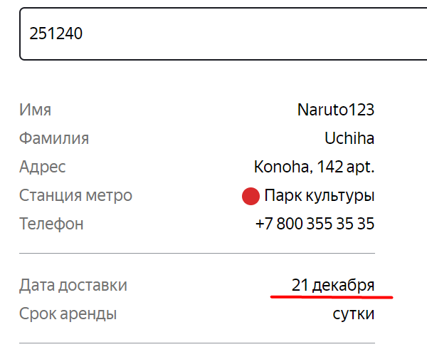
БР-21 | Неверное значение поля Цвет на странице Статус заказа при выборе двух цветов при оформлении заказа | Желательный | Открыт | Открыть тестовый стенд https://f834323b-ce03-4846-8728-736f583a4de8.serverhub.praktikum-services.ru/ | 1. При оформлении заказа выбрать оба цвета самокатов 2. Остальные поля заполнить валидными данными 3. Ввести в поле Статус заказа номер данного заказа | Значение поля цвет на Странице Статус заказа - Любой | Значение поля цвет на Странице Статус заказа - черный жемчуг, серая безысходность | Яндекс.Браузер версия 24.12.1.714 (64-bit) 1280x720 и 1920x1080 Google Chrome Версия 131.0.6778.140 1280x720 и 1920x1080
БР-22 | Статус не изменяется когда курьер нажал кнопку Завершить у себя в приложении | Критический | Открыт | Открыть тестовый стенд https://f834323b-ce03-4846-8728-736f583a4de8.serverhub.praktikum-services.ru/ | 1. Нажать кнопку Статус заказа 2. В открывшееся поле ввести номер существующего заказа и нажать Enter 3. Через приложения для курьера принимаем заказ 4. Нажимает кнопку завершить | Статус на Курьер на месте становится активным | Статус остается Курьер ИМЯ едет к вам | Яндекс.Браузер версия 24.12.1.714 (64-bit) 1280x720 и 1920x1080 Google Chrome Версия 131.0.6778.140 1280x720 и 1920x1080
БР-23 | Отмененный заказ не отменяется | Критический | Открыт | Открыть тестовый стенд https://f834323b-ce03-4846-8728-736f583a4de8.serverhub.praktikum-services.ru/ | 1. Нажать кнопку Заказать 2. Валидно заполнить 1 шаг страницы заказать 3. Нажать кнопку Дальше 4. В поле Срок аренды открыть выпадающий список | Модальное окно Заказ отменен. При повторном введении номера заказа в Поле ввода номера заказа на странице Статус заказа открывается Такого заказа нет. Заказ удаляется из БД | Открывается Модальное окно Заказ отменен. В DevTools код 400 Bad Request за запрос api/v1/orders/cancel. При повторном введении номера заказа в Поле ввода номера заказа на странице Статус заказа удаленный заказ показывается, и все информацию по нему. В БД таже заказ виден. | Яндекс.Браузер версия 24.12.1.714 (64-bit) 1280x720 и 1920x1080 Google Chrome Версия 131.0.6778.140 1280x720 и 1920x1080

Тестирование валидации
БР-24 | Присутсвует ошибка валидации при заполнении поля Имя с дефисом на странице Заказать | Стандартный | Открыт | Открыть тестовый стенд https://f834323b-ce03-4846-8728-736f583a4de8.serverhub.praktikum-services.ru/ | 1. Нажать кнопку Заказать 2. Заполнить поле Имя данными с тире - Джинкс–Ви | Поле остается с черной границей. Надпись не появляется | Поле подсвечивается красным. Внизу появляется надпись Введите корректное имя | Яндекс.Браузер версия 24.12.1.714 (64-bit) 1280x720 и 1920x1080 Google Chrome Версия 131.0.6778.140 1280x720 и 1920x1080
БР-25 | Отсутсвует ошибка валидации на количество введенных символов в поле Фамилия странице Заказать | Стандартный | Открыт | Открыть тестовый стенд https://f834323b-ce03-4846-8728-736f583a4de8.serverhub.praktikum-services.ru/ | 1. Нажать кнопку Заказать 2. Заполнить поле Фамилия - ДжинксДжинксДжинксДж (20 символов) | Поле подсвечивается красным. Внизу появляется надпись Введите корректную фамилию | Поле остается с черной границей. Надпись не появляется | Яндекс.Браузер версия 24.12.1.714 (64-bit) 1280x720 и 1920x1080 Google Chrome Версия 131.0.6778.140 1280x720 и 1920x1080
БР-26 | Появляется ошибка валидации при вводе валидного количества символов поле адрес на странице Заказать | Стандартный | Открыт | Открыть тестовый стенд https://f834323b-ce03-4846-8728-736f583a4de8.serverhub.praktikum-services.ru/ | 1. Нажать кнопку Заказать 2. Заполнить поле Адрес - ДжинкДжинкДжинкДжинкДжинкДжинкДжинкДжинкДжинк (50 символов) | Поле остается с черной границей. Надпись не появляется | Поле подсвечивается красным. Внизу появляется надпись Введите корректное адрес | Яндекс.Браузер версия 24.12.1.714 (64-bit) 1280x720 и 1920x1080 Google Chrome Версия 131.0.6778.140 1280x720 и 1920x1080
БР-27 | Ошибка валидации при вводе тире в поле Адрес страницы Заказать | Стандартный | Открыт | Открыть тестовый стенд https://f834323b-ce03-4846-8728-736f583a4de8.serverhub.praktikum-services.ru/ | 1. Нажать кнопку Заказать 2. Заполнить поле Адрес - Джинкс–Ви | Поле остается с черной границей. Надпись не появляется | Поле подсвечивается красным. Внизу появляется надпись Введите корректное адрес | Яндекс.Браузер версия 24.12.1.714 (64-bit) 1280x720 и 1920x1080 Google Chrome Версия 131.0.6778.140 1280x720 и 1920x1080
БР-28 | Отсутствует ошибка валидации при незаполненном адресе на странице Заказать | Желательный | Открыт | Открыть тестовый стенд https://f834323b-ce03-4846-8728-736f583a4de8.serverhub.praktikum-services.ru/ | 1. Нажать кнопку Заказать 2. Оставить поле Адрес пустым | Поле подсвечивается красным. Внизу появляется надпись Введите корректный адрес | Поле остается с черной границей. Надпись не появляется | Яндекс.Браузер версия 24.12.1.714 (64-bit) 1280x720 и 1920x1080 Google Chrome Версия 131.0.6778.140 1280x720 и 1920x1080
БР-29 | Ошибка валидации при вводе дефис в поле Адрес страницы Заказать | Стандартный | Открыт | Открыть тестовый стенд https://f834323b-ce03-4846-8728-736f583a4de8.serverhub.praktikum-services.ru/ | 1. Нажать кнопку Заказать 2. Заполнить поле Адрес - Джинкс-Ви | Поле подсвечивается красным. Внизу появляется надпись Введите корректную адрес | Поле остается с черной границей. Надпись не появляется | Яндекс.Браузер версия 24.12.1.714 (64-bit) 1280x720 и 1920x1080 Google Chrome Версия 131.0.6778.140 1280x720 и 1920x1080
БР-30 | Отсутствует ошибка валидации при невалидном количества символов поле Телефон на странице Заказать | Стандартный | Открыт | Открыть тестовый стенд https://f834323b-ce03-4846-8728-736f583a4de8.serverhub.praktikum-services.ru/ | 1. Нажать кнопку Заказать 2. Заполнить поле Телефон - 8912345678912 (13символов) Полное принимает от 11 до 13 знаков вне зависимости от наличия знака + | Поле подсвечивается красным. Внизу появляется надпись Введите корректный телефон | Поле остается с черной границей. Надпись не появляется | Яндекс.Браузер версия 24.12.1.714 (64-bit) 1280x720 и 1920x1080 Google Chrome Версия 131.0.6778.140 1280x720 и 1920x1080
БР-31 | Отсутствует ошибка валидации при невалидной даты поле Когда привезти самокат на странице Заказать | Критический | Открыт | Открыть тестовый стенд https://f834323b-ce03-4846-8728-736f583a4de8.serverhub.praktikum-services.ru/ | 1. Нажать кнопку Заказать 2. Выбрать в поле Когда привезти - вчера (нажать в календаре) | Поле подсвечивается красным. Внизу появляется надпись Введите корректную дату | Поле остается с черной границей. Надпись не появляется | Яндекс.Браузер версия 24.12.1.714 (64-bit) 1280x720 и 1920x1080 Google Chrome Версия 131.0.6778.140 1280x720 и 1920x1080
БР-32 | Отсутствует ошибка валидации при пустом поле Срок аренды на странице Заказать | Стандартный | Открыт | Открыть тестовый стенд https://f834323b-ce03-4846-8728-736f583a4de8.serverhub.praktikum-services.ru/ | 1. Нажать кнопку Заказать 2. Оставить поле Срок аренды пустым | Поле подсвечивается красным. Внизу появляется надпись Введите корректный срок | Поле остается с черной границей. Надпись не появляется | Яндекс.Браузер версия 24.12.1.714 (64-bit) 1280x720 и 1920x1080 Google Chrome Версия 131.0.6778.140 1280x720 и 1920x1080
БР-33 | Отсутствует ошибка валидации при невалидных данных в поле Комментарий на странице Заказать | Стандартный | Открыт | Открыть тестовый стенд https://f834323b-ce03-4846-8728-736f583a4de8.serverhub.praktikum-services.ru/ | 1. Нажать кнопку Заказать 2. Поле Комментарий заполнить невалидными данными | Поле подсвечивается красным. Внизу появляется надпись Введите корректный комментарий | Поле остается с черной границей. Надпись не появляется | Яндекс.Браузер версия 24.12.1.714 (64-bit) 1280x720 и 1920x1080 Google Chrome Версия 131.0.6778.140 1280x720 и 1920x1080
Тестирование вне тестов
БР-34 | Цвет текста плейсхолдера *Станция метро темно-серый на странице Заказ | Желательный | Открыт | Открыть тестовый стенд https://f834323b-ce03-4846-8728-736f583a4de8.serverhub.praktikum-services.ru/ | 1. Нажать кнопку Заказать | Цвет текста плейсхолдера *Станция метро - светло-серый | Цвет текста плейсхолдера *Станция метро - темно-серый | Яндекс.Браузер 24.12.1.714 (64-bit) разрешение 1280x720 и 1920x1080 | 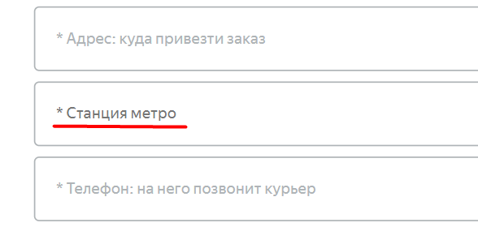
БР-35 | Название кнопки Дальше на 1 шаге страницы Заказать | Желательный | Открыт | Открыть тестовый стенд https://f834323b-ce03-4846-8728-736f583a4de8.serverhub.praktikum-services.ru/ | 1. Нажать кнопку Заказать | Текст кнопки - Дальше | Текст кнопки - Далее | Яндекс.Браузер 24.12.1.714 (64-bit) разрешение 1280x720 и 1920x1080
БР-36 | Заказ принимается без адреса | Желательный | Открыт | Открыть тестовый стенд https://f834323b-ce03-4846-8728-736f583a4de8.serverhub.praktikum-services.ru/ | 1. Нажать кнопку Заказать 2. Заполнить форму валидными данными, поле Адрес оставить пустым 3. Отправить заказ | Поле Адрес является обязательным. Заказ не отправляется | Заказ отправлен. Записал в БД
БР-37 | Выпадающий список по ширине не соответствует по ширине полю Срок аренды на странице Заказать | Желательный | Открыт | Открыть тестовый стенд https://f834323b-ce03-4846-8728-736f583a4de8.serverhub.praktikum-services.ru/ | 1. Нажать кнопку Заказать 2. Валидно заполнить 1 шаг страницы заказать 3. Нажать кнопку Дальше 4. В поле Срок аренды открыть выпадающий список | Выпадающий список по ширине соответствует по ширине полю Срок аренды | Выпадающий список по ширине не соответствует по ширине полю Срок аренды |  | 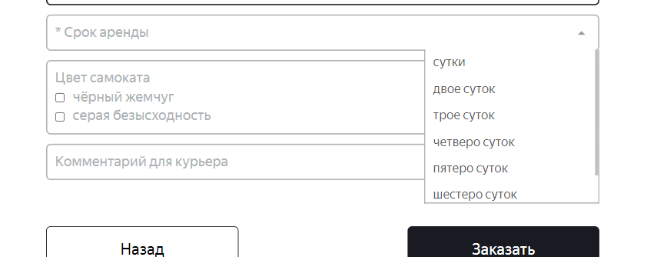
БР-38 | Кнопка Да в модальном окне Хотите оформить заказ не активна | Критический | Открыт | Открыть тестовый стенд https://f834323b-ce03-4846-8728-736f583a4de8.serverhub.praktikum-services.ru/ | 1. Нажать кнопку Заказать 2. Валидно заполнить данные для заказа 3. Нажать кнопку Заказать 4. В модальном окне нажать Да Актуально только для данных окружений. БЕЗ DEVTOOLS сервис работает. "Яндекс.Браузер версия 24.12.1.714 (64-bit) 1280x720 и 1920x1080 Google Chrome Версия 131.0.6778.140 1280x720 и 1920x1080" | Заказ оформлен. Добавлен в БД | Кнопка Да не активна. Не возможно оформить заказ | Яндекс.Браузер версия 24.12.1.714 (64-bit) 1280x720 и 1920x1080 Google Chrome Версия 131.0.6778.140 1280x720 и 1920x1080
Баг-репорты для приложения Яндекс Самокат версия 2.0
БР-39 | Неверное время появления уведомления "2 часа до конца заказа" в приложении | Критический | Открыт | Открыть приложение Яндекс Самокат (для курьеров) | 1. Залогинится в существующего курьера 2. Принять заказ 3. Дождаться появления пуш-уведомления | Пуш-уведомление приходит в день доставки заказа(дено, который указал пользователь) в 21:59 | Пуш-уведомление приходит за день доставки заказа в 22:00 | Samsung A52 (SM-A525F/DS) физическое устройство | https://drive.google.com/file/d/1rFn--N3URaPEyPfvu10lOuaHCNuujO6q/view?usp=drive_link
БР-40 | При нажатии на уведомление "2 часа до конца заказа" происходит краш-приложения | Критический | Открыт | Открыть приложение Яндекс Самокат (для курьеров) | 1. Залогинится в существующего курьера 2. Принять заказ 3. Дождаться появления пуш-уведомления 4. Нажать на пуш-уведомление | Открывается страница приложения Мои | Краш приложения Build version: 2.0 Current date: 2024-12-26 22:00:07 Device: Samsung SM-A525F Stack trace: java.lang.IllegalArgumentException: Order notification crash at com.yandex.scooter.app.ui.main.MainActivity.onNewIntent(MainActivity.kt:87) at android.app.Activity.performNewIntent(Activity.java:8993) at android.app.Instrumentation.callActivityOnNewIntent(Instrumentation.java:1556) at android.app.Instrumentation.callActivityOnNewIntent(Instrumentation.java:1569) at android.app.ActivityThread.deliverNewIntents(ActivityThread.java:4362) at android.app.ActivityThread.handleNewIntent(ActivityThread.java:4369) at android.app.servertransaction.NewIntentItem.execute(NewIntentItem.java:56) at android.app.servertransaction.ActivityTransactionItem.execute(ActivityTransactionItem.java:45) at android.app.servertransaction.TransactionExecutor.executeCallbacks(TransactionExecutor.java:139) at android.app.servertransaction.TransactionExecutor.execute(TransactionExecutor.java:96) at android.app.ActivityThread$H.handleMessage(ActivityThread.java:2685) at android.os.Handler.dispatchMessage(Handler.java:106) at android.os.Looper.loopOnce(Looper.java:230) at android.os.Looper.loop(Looper.java:319) at android.app.ActivityThread.main(ActivityThread.java:8919) at java.lang.reflect.Method.invoke(Native Method) at com.android.internal.os.RuntimeInit$MethodAndArgsCaller.run(RuntimeInit.java:578) at com.android.internal.os.ZygoteInit.main(ZygoteInit.java:1103) User actions: 2024-12-26 23:58:29: MainActivity created 2024-12-26 23:58:29: MainActivity resumed 2024-12-26 23:58:41: MainActivity paused 2024-12-26 23:57:17: MainActivity resumed 2024-12-26 23:57:58: MainActivity paused 2024-12-26 21:57:08: MainActivity resumed 2024-12-26 21:57:51: MainActivity paused 2024-12-26 21:59:37: MainActivity resumed 2024-12-26 22:00:33: MainActivity paused 2024-12-26 22:03:04: MainActivity resumed 2024-12-26 22:03:38: MainActivity paused 2024-12-26 22:03:46: MainActivity resum | Samsung A52 (SM-A525F/DS) физическое устройство
БР-41 | После разлогинивания в приложении уведомления продолжают присылаться | Стандартный | Открыт | Открыть приложение Яндекс Самокат (для курьеров) | 1. Залогинится в существующего курьера 2. Принять заказ 3. Разлогиниться | Уведомление "2 часа до конца заказа" не появляется | Уведомление "2 часа до конца заказа" появляется | Samsung A52 (SM-A525F/DS) физическое устройство | https://drive.google.com/file/d/1rGBXifmVYTuWOrLPMBcV2RnDjml-P82Z/view?usp=drive_link
БР-42 | Отсутствует всплывающее окно «Отсутствует интернет-соединение» при отсутствии интернета на странице авторизации | Стандартный | Открыт | Открыть приложение Яндекс Самокат (для курьеров) | 1. Остаться на странице авторизации 2. Отключить интернет 3. Нажать на любую кнопку | Появляется всплывающее окно "Отсутствует интернет-соединение" | Всплывающее окно "Отсутствует интернет-соединение" не появляется | Samsung A52 (SM-A525F/DS) физическое устройство | https://drive.google.com/file/d/1rKayMM5yj0CtwOfRTX6W4pS_ohukTBkj/view?usp=drive_link
БР-43 | Кнопка ок окна "Отсутствует интернет-соединение" имеет разный регистр | Желательный | Открыт | Открыть приложение Яндекс Самокат (для курьеров) | 1. Отключить интернет 2. Нажать на любую кнопку | Текст кнопки ок | Текст кнопки Ок | Samsung A52 (SM-A525F/DS) физическое устройство | https://drive.google.com/file/d/1rNFmvMTUUtJ1op65thYGCl3P4ddV_IIb/view?usp=drive_link
Тестирование API Яндекс Самокат
БР-44 | Код 201 Created при запросе POST /api/v1/courier с невалидно заполненных данных в поле login | Стандартный | Открыт |  | 1. Запрос POST /api/v1/courier 2. Тело запроса { login: ""Даша"", password: ""1234"", firstName: ""Dasha"" } Воспроизводится при введении кириллические букв, пробел внутри значения, спец символов, пробел до значения, пробел после значения, математических знаков, цифр, количество символов: 1,11,12, очень длинное значение (границы и ГЗ невалидные) с остальными валидно заполненными параметрами | 400 Bad Request: | Код 201 Created, заказ добавлен в БД | Окружение тестовый стенд https://5cf11b0e-1d3c-44b3-b5a9-f9bc0d95bc42.serverhub.praktikum-services.ru |  | curl --location 'https://5cf11b0e-1d3c-44b3-b5a9-f9bc0d95bc42.serverhub.praktikum-services.ru/api/v1/courier' \--header 'Content-Type: application/json' \ --header 'Content-Type: application/json' \ --data '{ login: "Даша", password: "1234", firstName: "Dasha" }'
БР-45 | Код 201 Created при запросе POST /api/v1/courier с невалидно заполненных данных в поле password | Стандартный | Открыт |  | 1. Запрос POST /api/v1/courier 2. Тело запроса { login: ""DashaQ"", password: ""пароль"", firstName: ""Dasha"" } Воспроизводится при введении кириллические букв, латинские букв, пробел внутри значения, спец символ, пробел до значения, пробел после значения, математические знаки, дробные цифры с , , дробные цифры с .,дробные цифры с / , количество символов: 1,2,3,5,6 очень длинное значение (границы и ГЗ невалидные) с остальными валидно заполненными параметрами | 400 Bad Request: | Код 201 Created, заказ добавлен в БД | Окружение тестовый стенд https://5cf11b0e-1d3c-44b3-b5a9-f9bc0d95bc42.serverhub.praktikum-services.ru |  | curl --location 'https://5cf11b0e-1d3c-44b3-b5a9-f9bc0d95bc42.serverhub.praktikum-services.ru/api/v1/courier' \ --header 'Content-Type: application/json' \ --data '{ login: "DashaQ", password: "пароль", firstName: "Dasha" }'
БР-46 | Код 201 Created при запросе POST /api/v1/courier с невалидно заполненных данных в поле firstName | Стандартный | Открыт |  | 1. Запрос POST /api/v1/courier 2. Тело запроса { "login": "DashaR", "password": "1234", "firstName": "Комментарий с комментарием с двумя комментариями" } Воспроизводится при введении пробел внутри значения, спец символы, пробел до значения, пробел после значения, математические знаки, цифры, количество символов: 1,11,12 очень длинное значение (границы и ГЗ невалидные) с остальными валидно заполненными параметрами | 400 Bad Request: | Код 201 Created, заказ добавлен в БД | Окружение тестовый стенд https://5cf11b0e-1d3c-44b3-b5a9-f9bc0d95bc42.serverhub.praktikum-services.ru |  | curl --location 'https://5cf11b0e-1d3c-44b3-b5a9-f9bc0d95bc42.serverhub.praktikum-services.ru/api/v1/courier' \ --header 'Content-Type: application/json' \ --data '{ "login": "DashaR", "password": "1234", "firstName": "Комментарий с комментарием с двумя комментариями" }'
БР-47 | Код 404 Not Found при запросе DELETE /api/v1/courier/ с пустым id | Стандартный | Открыт |  | 1. Запрос DELETE /api/v1/courier/ с пустым id 2. Пустое тело запроса | 400 Bad Request: | Код 404 Not Found | Окружение тестовый стенд https://5cf11b0e-1d3c-44b3-b5a9-f9bc0d95bc42.serverhub.praktikum-services.ru |  | curl --location --request DELETE 'https://5cf11b0e-1d3c-44b3-b5a9-f9bc0d95bc42.serverhub.praktikum-services.ru/api/v1/courier/'
БР-48 | Ошибка в структуре ответа на запрос GET /api/v1/orders/track | Стандартный | Открыт |  | 1. Запрос GET /api/v1/orders/track 2. Пустое тело запроса | Пример ответа HTTP/1.1 200 { "order": { "id": 2, "firstName": "Naruto", "lastName": "Uzumaki", "address": "Kanoha, 142 apt.", "metroStation": "1", "phone": "+7 800 355 35 35", "rentTime": 5, "deliveryDate": "2020-06-06T00:00:00.000Z", "track": 521394, "status": 1, "color": [ "BLACK" ], "comment": "Saske, come back to Kanoha", "cancelled": false, "finished": false, "inDelivery": false, "courierFirstName": "Kaneki" "createdAt": "2020-06-08T14:40:28.219Z", "updatedAt": "2020-06-08T14:40:28.219Z" } } | Ответ { "order": { "id": 41, "firstName": "Джинкс", "lastName": "Джинкс", "address": "на 27 7", "metroStation": "4", "phone": "+7 800 355 5555", "rentTime": 3, "deliveryDate": "2024-12-27T00:00:00.000Z", "track": 64129, "color": [ "BLACK" ], "comment": "Комент", "cancelled": false, "finished": false, "inDelivery": true, "createdAt": "2024-12-22T12:23:08.260Z", "updatedAt": "2024-12-22T13:11:00.317Z", "courierFirstName": "saske", "status": 1 } } | Окружение тестовый стенд https://5cf11b0e-1d3c-44b3-b5a9-f9bc0d95bc42.serverhub.praktikum-services.ru |  | curl --location 'https://5cf11b0e-1d3c-44b3-b5a9-f9bc0d95bc42.serverhub.praktikum-services.ru/api/v1/orders/track?t=64129'
Доработка
Верстка версия 1.0.0
БР-49 | Длинное (валидное по количетсву символов) имя курьера и подпись не переносится на 2 строку на странице Стаус заказа | Стандартный | Открыт | Открыть тестовый стенд https://f834323b-ce03-4846-8728-736f583a4de8.serverhub.praktikum-services.ru/ | 1. Создать курьера с валидрными данными (с максимальным валидным количетсвом валидных символов) 2. Создать заказ с валидными данными 3. Принять заказ данным курьером 4. В поле Статус заказа ввести номер заказа | Длинное имя и подпись не умещающееся на одну строку, переносится на вторую строку | Длинное имя и подпись не умещающееся на одну строку, отображает на одной строке с троиточиями | Яндекс.Браузер версия 24.12.1.714 (64-bit) 1280x720 и 1920x1080 Google Chrome Версия 131.0.6778.140 1280x720 и 1920x1080
БР-50 | Нажатие на кнопку Заказать открывает модальное окно Подтвердения заказа | Стандартный | Открыт | Открыть тестовый стенд https://f834323b-ce03-4846-8728-736f583a4de8.serverhub.praktikum-services.ru/ | 1. Нажать на кнопку Заказать на главной старинце 2. Заполнить форму валидными данными 3. Нажать кнопку Заказать | Появится всплывающее окно с текстом «Номер заказа NNNNN. Запишите его: пригодится, чтобы отслеживать статус» и кнопкой «Посмотреть статус». | Появляется окно Подтвержедния заказа | Яндекс.Браузер версия 24.12.1.714 (64-bit) 1280x720 и 1920x1080 Google Chrome Версия 131.0.6778.140 1280x720 и 1920x1080
Приложение Яндекс Самокат версия 2.0
БР-51 | Уведомление приходит при переводе даты на последующую после даты доставки | Критический | Открыт | Открыть тестовый стенд https://f834323b-ce03-4846-8728-736f583a4de8.serverhub.praktikum-services.ru/ | 1. Залогинится в существующего курьера 2. Принять заказ на 25 декабря 2024 3. Перевести дату на телефоне на 26 декабря | Уведомление не приходит | Уведомление "2 часа до конца заказа" появляется | Samsung A52 (SM-A525F/DS) физическое устройство | https://drive.google.com/file/d/1w6Aa5649e0pl-1gHmrPekJWKKVamDgLg/view?usp=drive_link
БР-52 | Окно уведомления об отсутсвии интернета закрывается при тапе вне кнопки ок | Стандартный | Открыт | Открыть тестовый стенд https://f834323b-ce03-4846-8728-736f583a4de8.serverhub.praktikum-services.ru/ | 1. Отключить интернет 2. Нажать на любую кнопку 3. Повляется уведомление об отсутвии интернета 4. Тапнуть на любое место вне кнопки ок | Уведомление об отсутвии интернета остается открытым | Уведомление об отсутствии интернета закрывается | Samsung A52 (SM-A525F/DS) физическое устройство | https://drive.google.com/file/d/1v2XRZ6qEifNdxjPWh9mlce_LFotjnwvc/view?usp=drive_link
Тестирование API Яндекс Самокат версия 1.0.0
БР-53 | Заказы удвленного курьера не удаляются из БД | Критический | Открыт | Открыть тестовый стенд https://f834323b-ce03-4846-8728-736f583a4de8.serverhub.praktikum-services.ru/ | 1. Создать курьера через API запрос 2. Создать заказы 3. Залогигиться через приложение через курьера 4. Принять заказы через приложение 5. Через консоль проверить создание курьера, заказов 6. Через API удалить курьера | Через консоль; удаленный курьер - удален. Все заказы удаленного курьера удвлены | Через консоль; удаленный курьер - удален. Все заказы удаленного курьера не удалены

